LARGE_SCALE
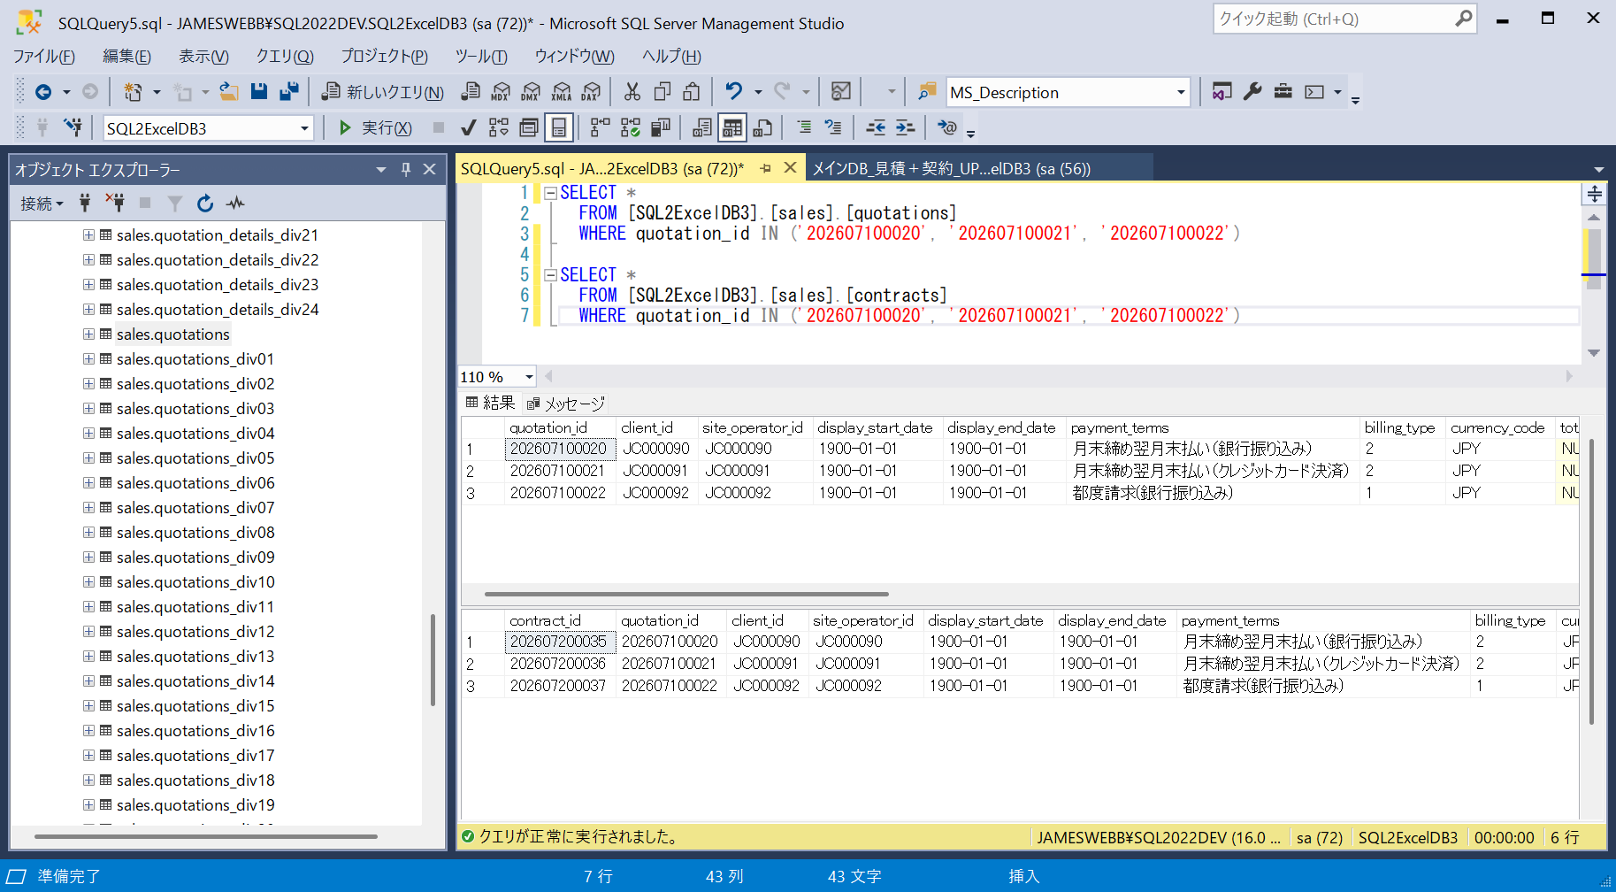
■ | LGS001_HomeForm
 | [3つのアプリDB＋4つの接続を有するプロジェクト]
 | 想定する開発現場におけるSQExcelプロジェクトのアプリDBと接続の構成状況です。

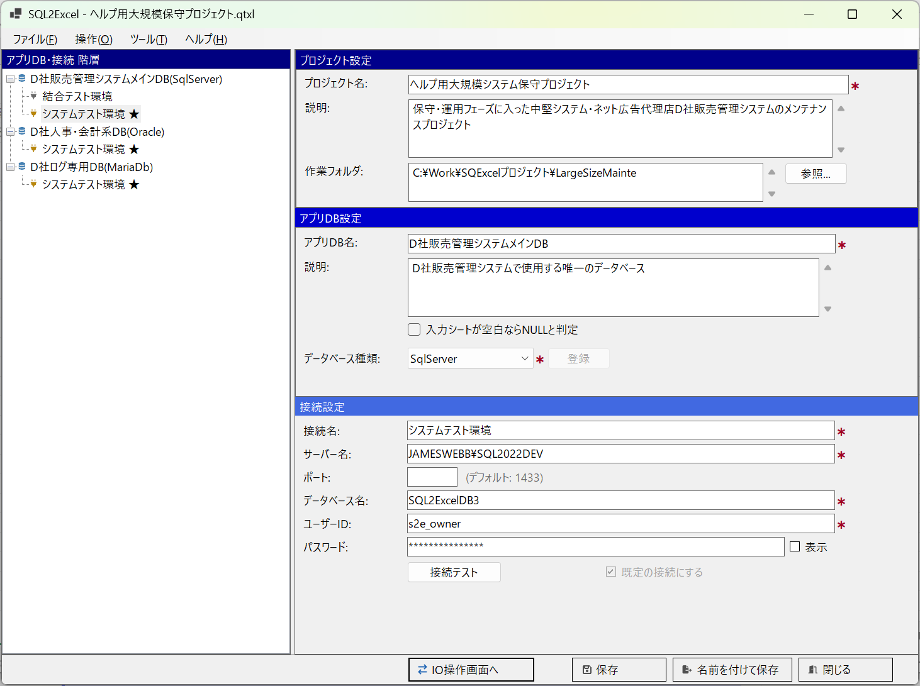

■ | LGS002_IOOperationFormMaster
 | [100個のテーブルの中からトランザクション類をテーブルグループ化]
 | 想定する規模のシステムではメインDB内に100個のテーブルが配置されています。
 | 保守担当者が入力シートでデータメンテナンスを行う可能性のあるテーブルをテーブルグループの入力シート操作を行う候補テーブルにピックアップします。
 | ここである程度メンテナンス対象テーブルを絞り込んだ後、実際にデータメンテナンスを行うときに、対象となるテーブルを選択済みテーブルリストにドラッグ＆ドロップします。

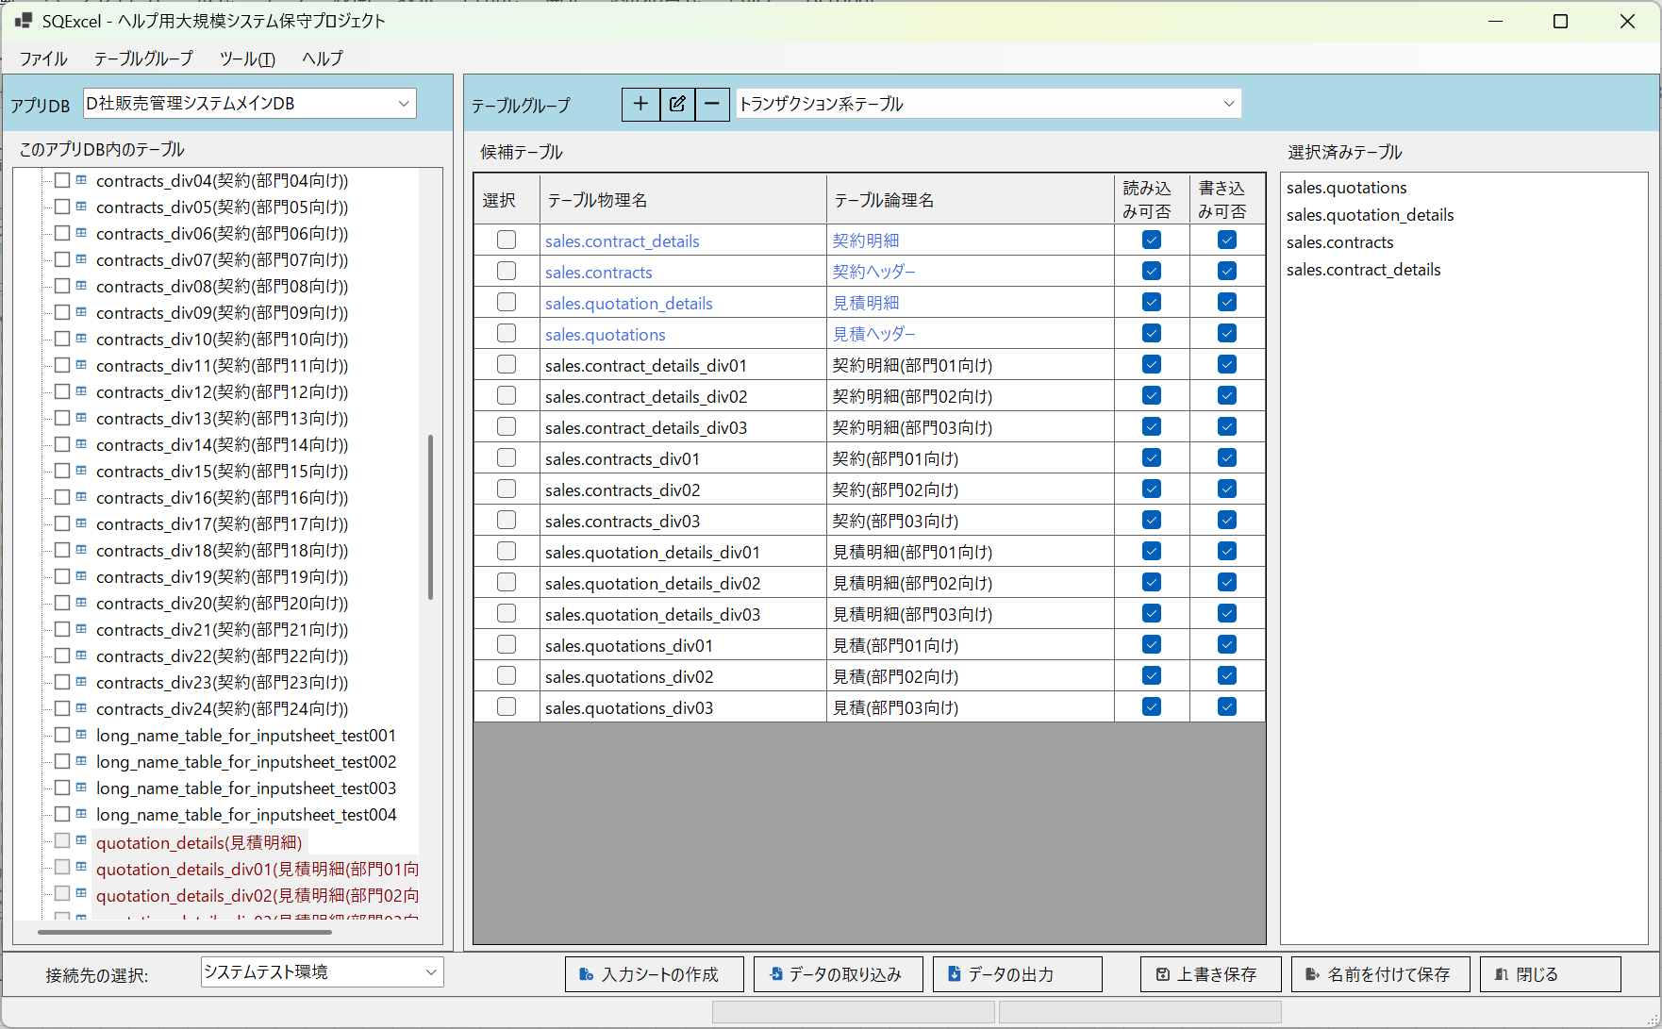

■ | LGS003_InputSheetForMaintenance
 | [作成した入力シートに検索条件行を記入]
 | ここではquatation(見積ヘッダー)とcontracts(契約ヘッダー)の2つのテーブルのquatation_id(見積ID)が202607100020, 202607100021, 202607100022であるデータに対して、データの修正を行うことにします。
 | 入力シートのデータエリアの先頭A列にCを記入すると、その行は検索条件設定行と見做されます。検索対象項目列に検索条件を記入します。
 | 入力シートへの検索条件記入方法の詳しい説明は[入力シートへの検索条件記入方法]()をご参照ください。
 | ※データテーブルを直接編集する理由は様々ありますが、大抵はシステムからはユーザー本人しか修正できない項目が、編集可能期限を超過しているがやむを得ない事情により変更を加えざるを得ない場合です。
 | （例えば注文確定後に入力項目の誤りに気付いて、相談窓口に変更を依頼して受理された場合など）
 | ※この例では項目の修正に伴い派生的に変更される他の項目、または他のテーブルの項目は存在しないものとします。

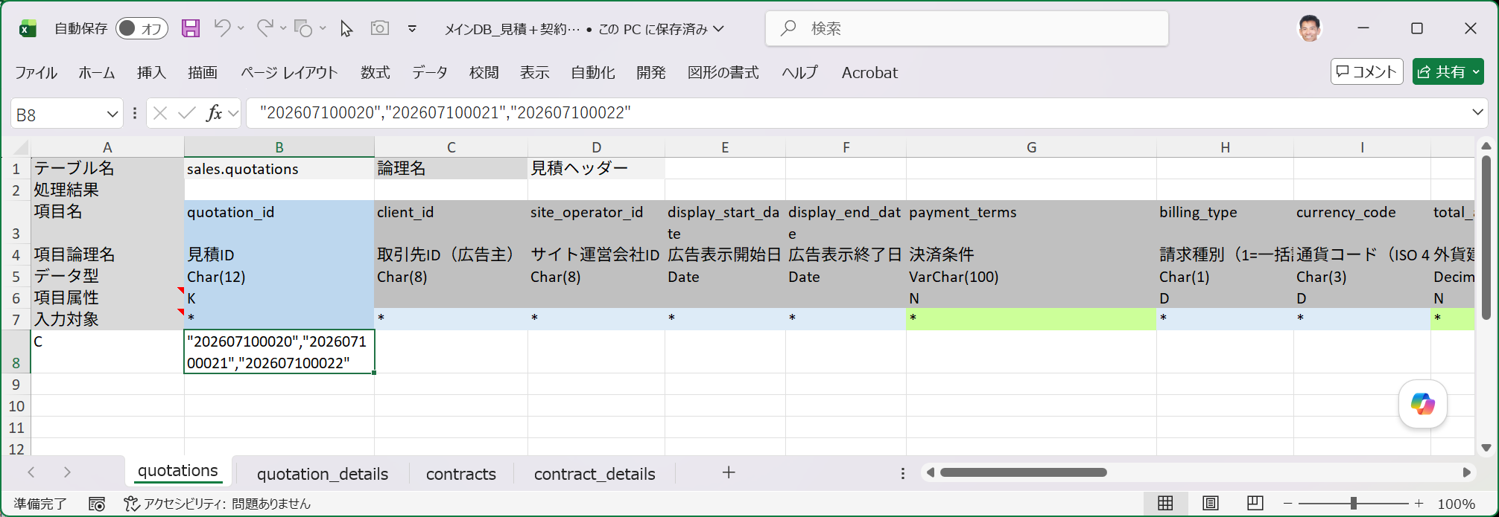
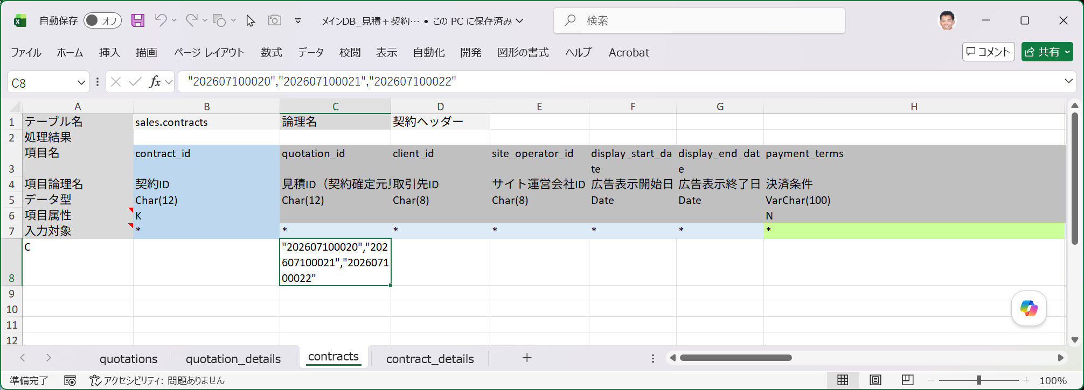

■ | LGS004_OutputDialogForSelectData
 | [検索条件行を記入した入力シートを指定してデータ出力実行]
 | それではこの検索条件をセットした入力シートquotation_id(見積ID)で検索されたデータを書き込んでみましょう。
 | データ出力をクリックし、表示されるダイアログで、データ出力方法＝既存の入力シートを指定して出力を、パラメータ化クエリを使用するチェックボックスをOFFに、
 | null値を「(null)」と出力するチェックボックスをONに、SELECT文を入力シートに書き出すチェックボックスをOFFにします。
 | この状態でOKをクリックします。

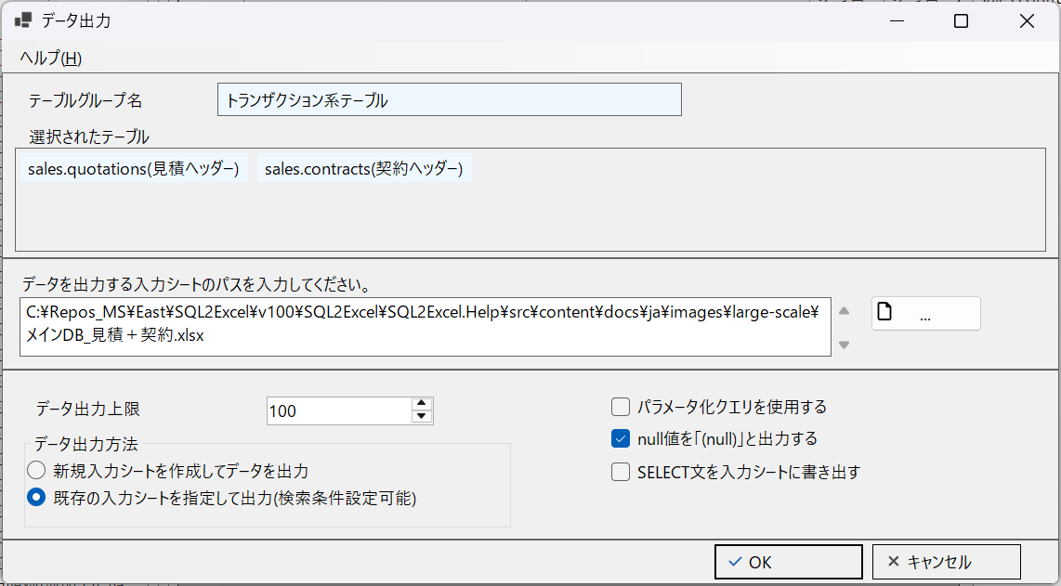

■ | LGS005_DataOutputOnInputSheet
 | [入力シートに検索条件に適合するデータが出力される]
 | 指定された検索条件に適合するデータがquotations(見積ヘッダー)、contracts(契約ヘッダー)の各シートに出力されました。
 | ここに出力されたデータを使用してデータのメンテナンスを行います。

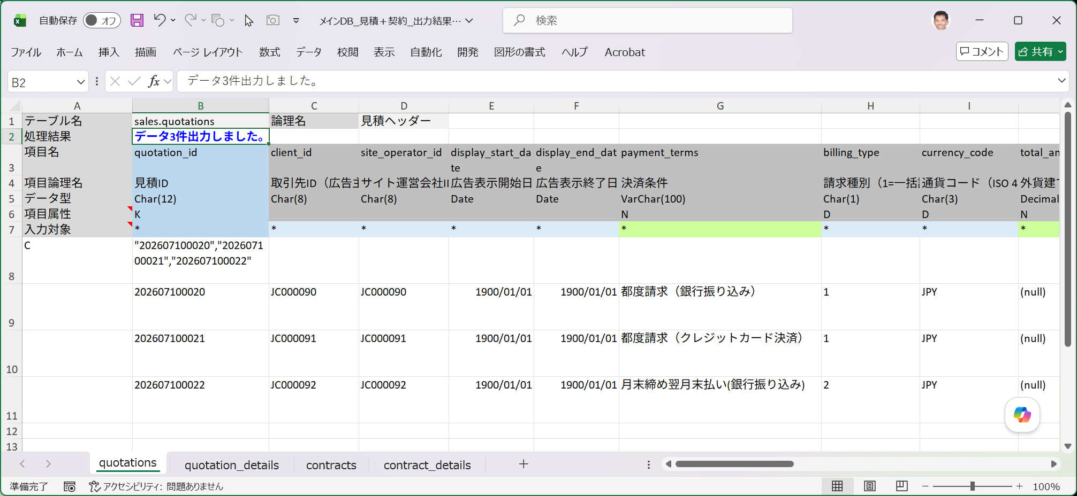
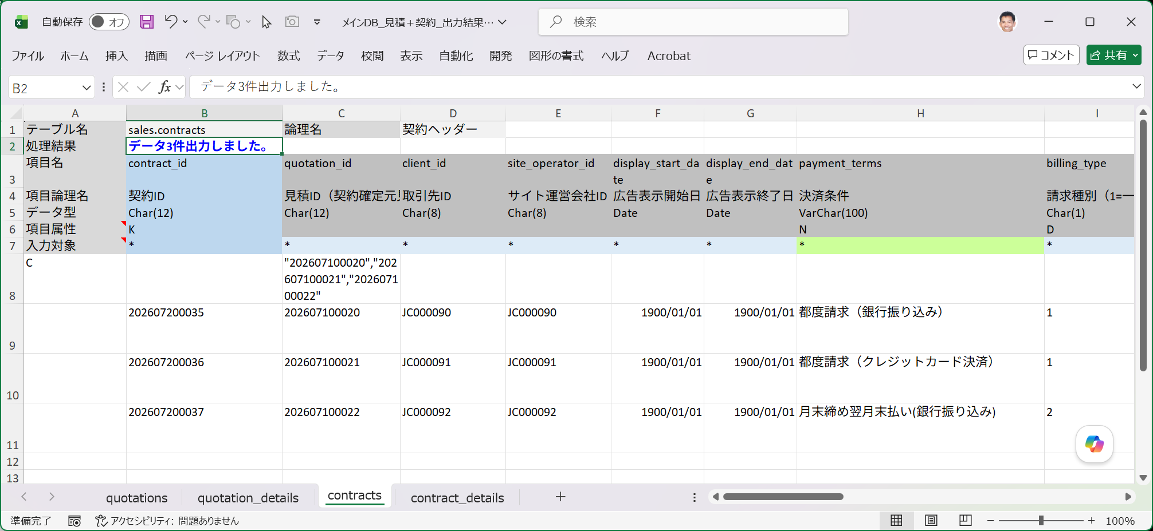

■ | LGS006_EditQuotationInputSheet
 | [見積ヘッダーの入力シートに出力されたデータを修正し主キーと変更された項目以外の入力対象チェックを外す]
 | ここではpayment_terms(決済条件)とbilling_type(請求種別)、及びupdated_by(更新者ID)を変更することにします。更新内容は下図をご参照ください。
 | 主キーと変更された項目以外の入力対象行のチェック(*マーク)をDELETEキーを押してクリアします。
 | 変更した項目は後から変更履歴が追えるように赤いフォントに変えましたがこれは必須ルールではありません。（フォント色はそのままでも大丈夫です。）

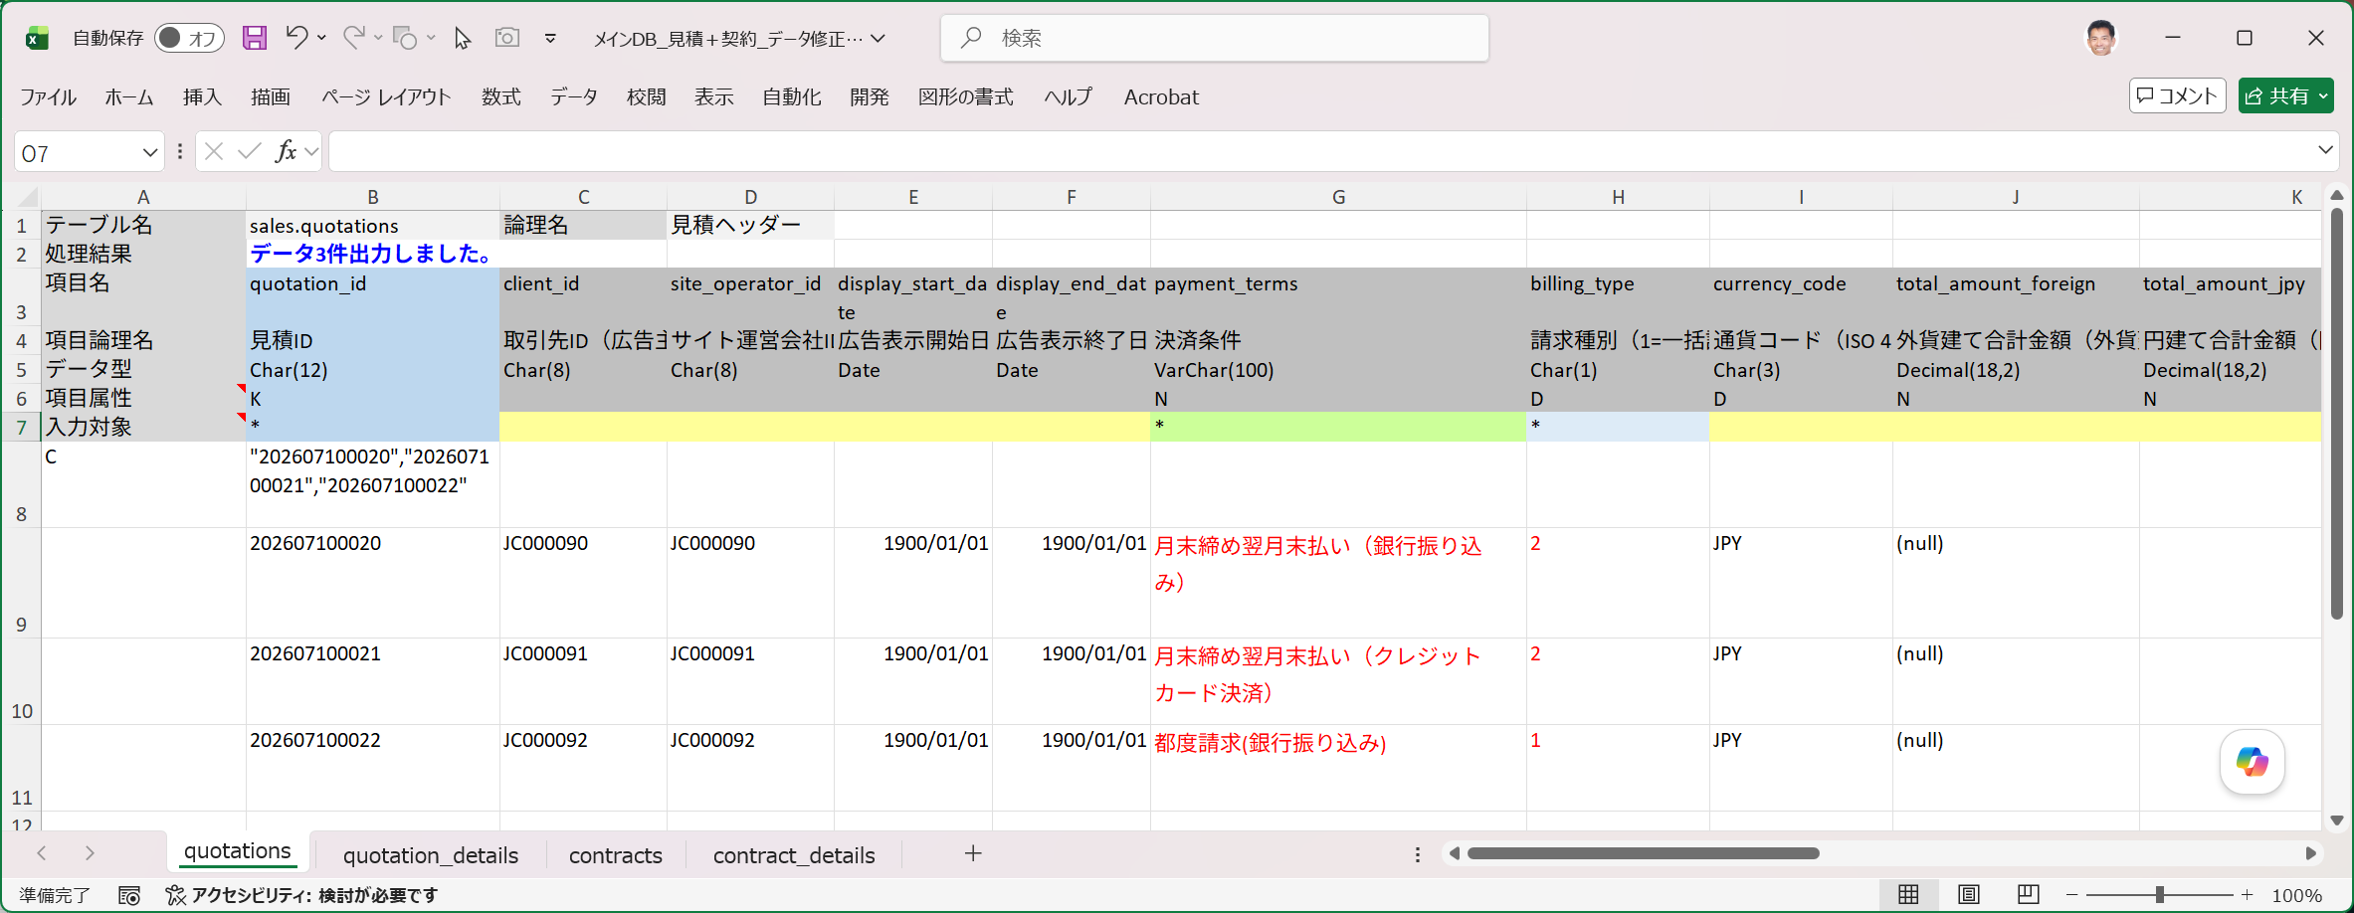
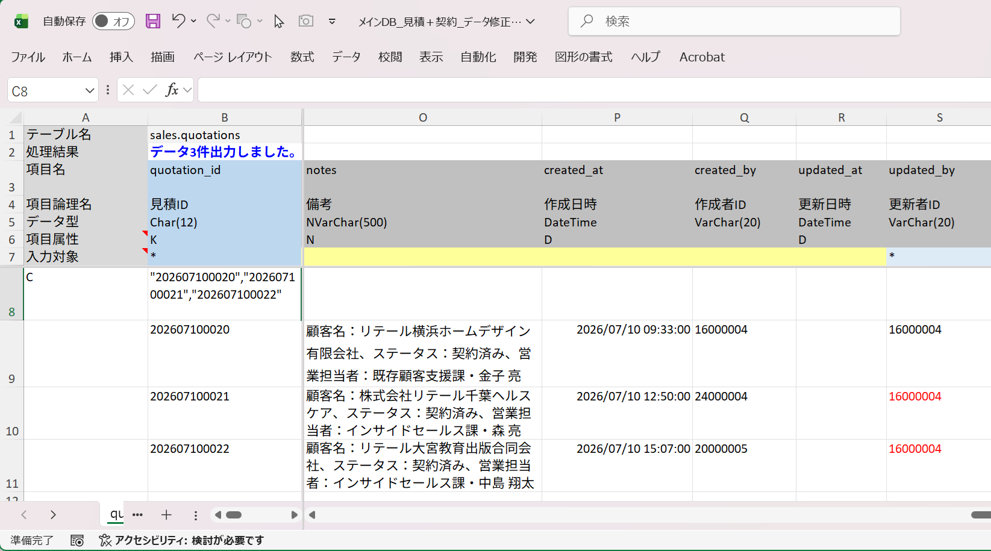

■ | LGS007_EditContractsInputSheet
 | [契約ヘッダー入力シートに出力されたデータを修正し主キーと変更された項目以外の入力対象チェックを外す]
 | contracts(契約ヘッダー)もquotations(見積ヘッダー)と同じ項目を変更します。
 | ※contracts(契約ヘッダー)はquotations(見積ヘッダー)を外部キー参照しているので、引き継ぐ項目に齟齬が無いようにするためです。
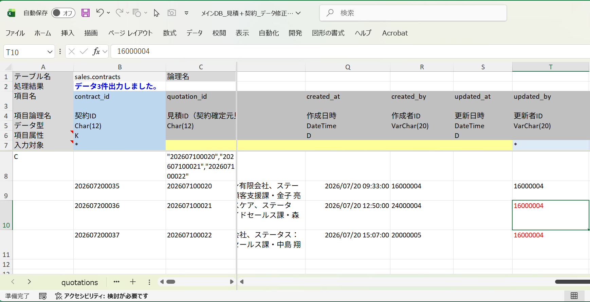
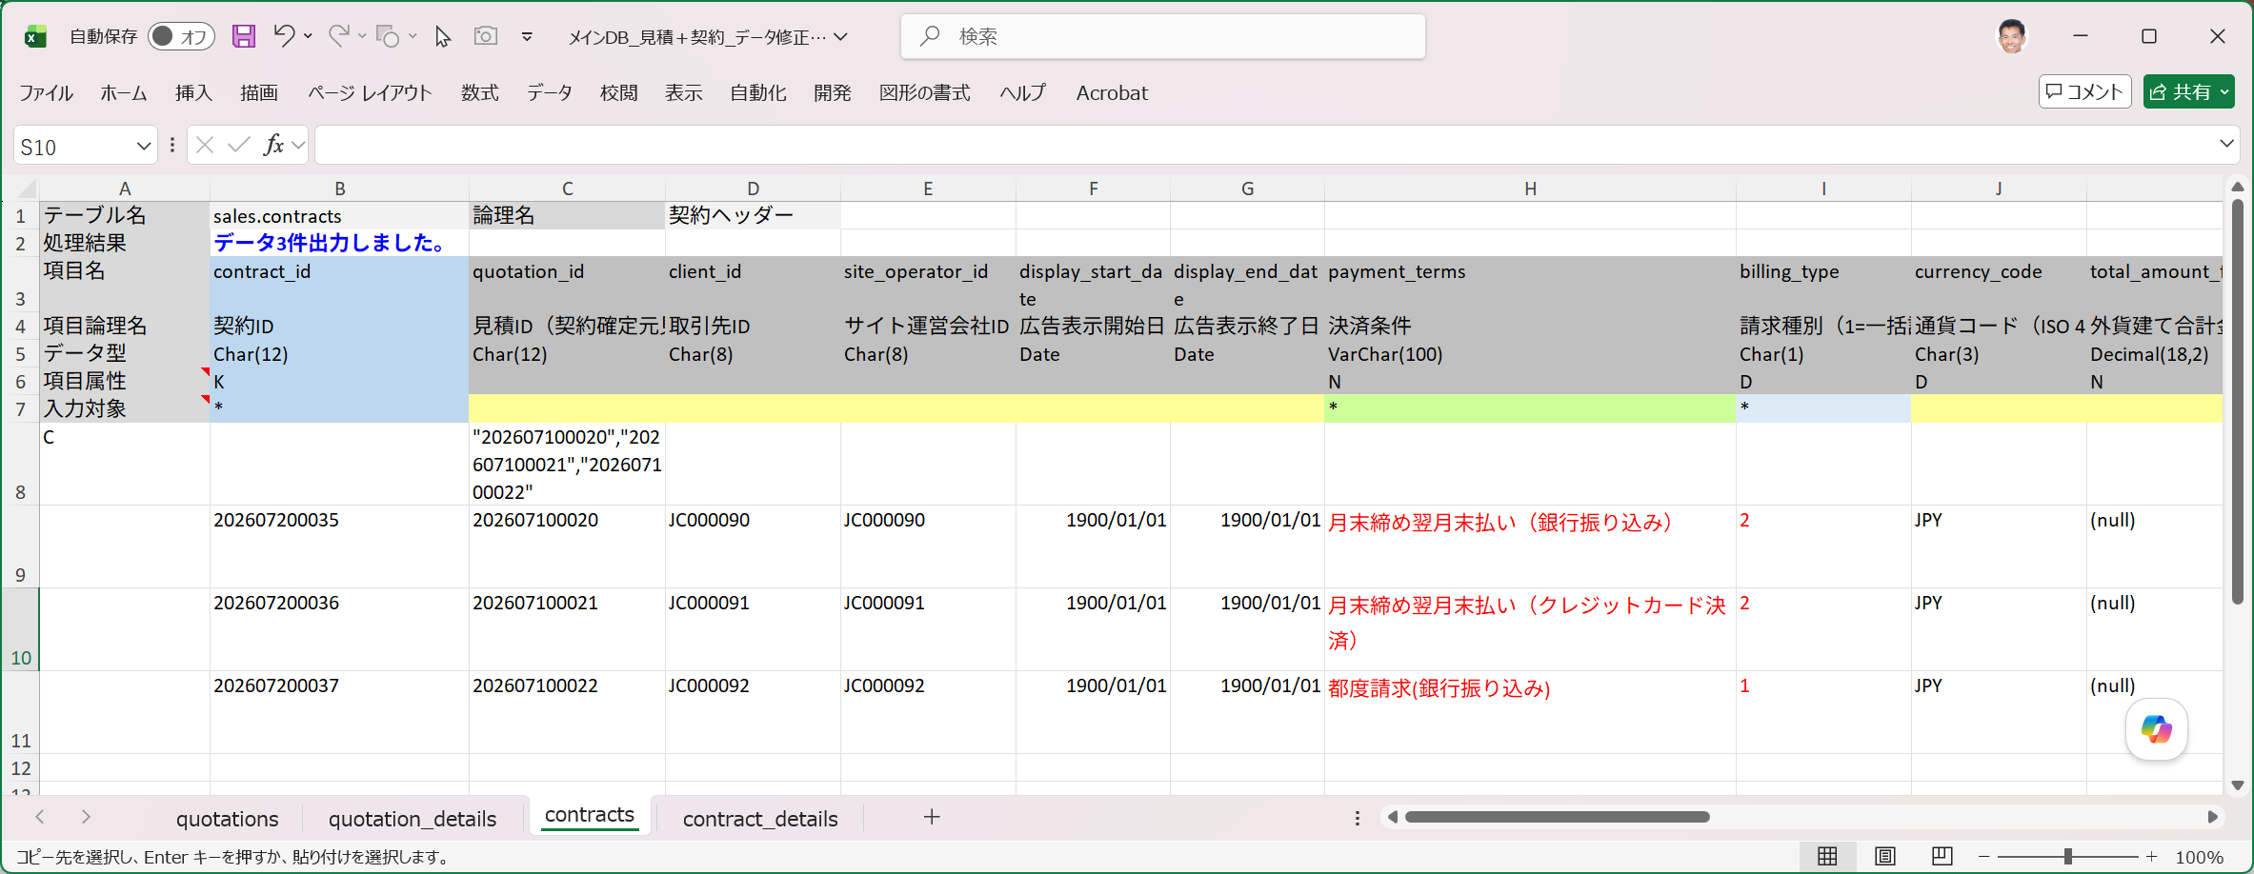

■ | LGS008_UpdateByEditedInputSheet
 | [データ取り込みダイアログでUpdateを指定]
 | データ取り込みをクリックして表示されたダイアログで、内容を変更した入力シートを指定して、SQLファイルの出力をスキップするチェックボックスをOFFにします。
 | これにより実行されるSQLスクリプトが既定で入力シートと同じフォルダに保存されます。（SQLファイルの保存先は変更可能です。）
 | 実行するSQLの種類＝UpdateとしてOKをクリックします。

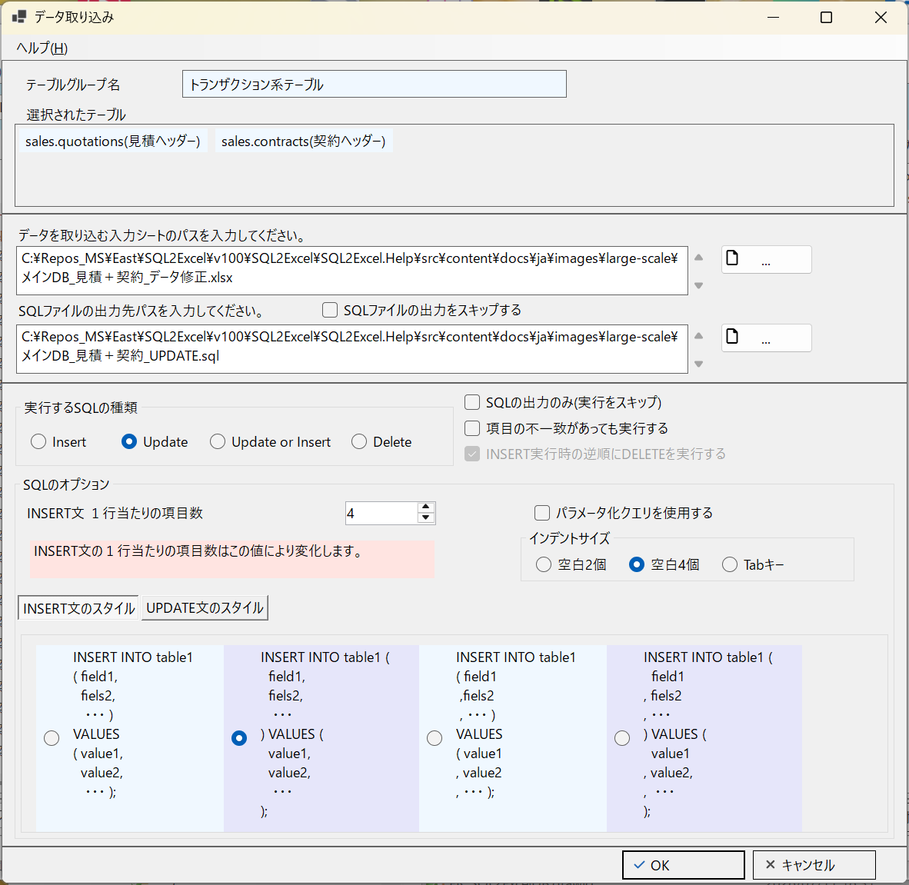

■ | LGS009_UpdateSuccessOnInputSheet
 | [データUpdate成功を入力シートで確認]
 | データ取り込みが成功します。入力シートを開くとUpdate処理が成功していることが示されます。
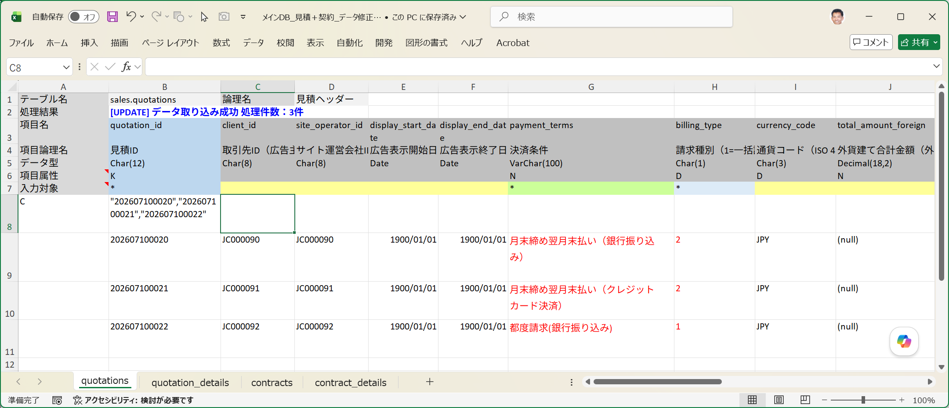
contractsの3件のデータ取り込みも成功しています。

■ | LGS010_ConfirmOutputSQLFile
 | [データUpdate用のSQLファイルの確認]
 | 出力されたSQLファイルを確認します。
 | 入力対象行に*マークされている項目だけが更新項目になっていることが分かります。

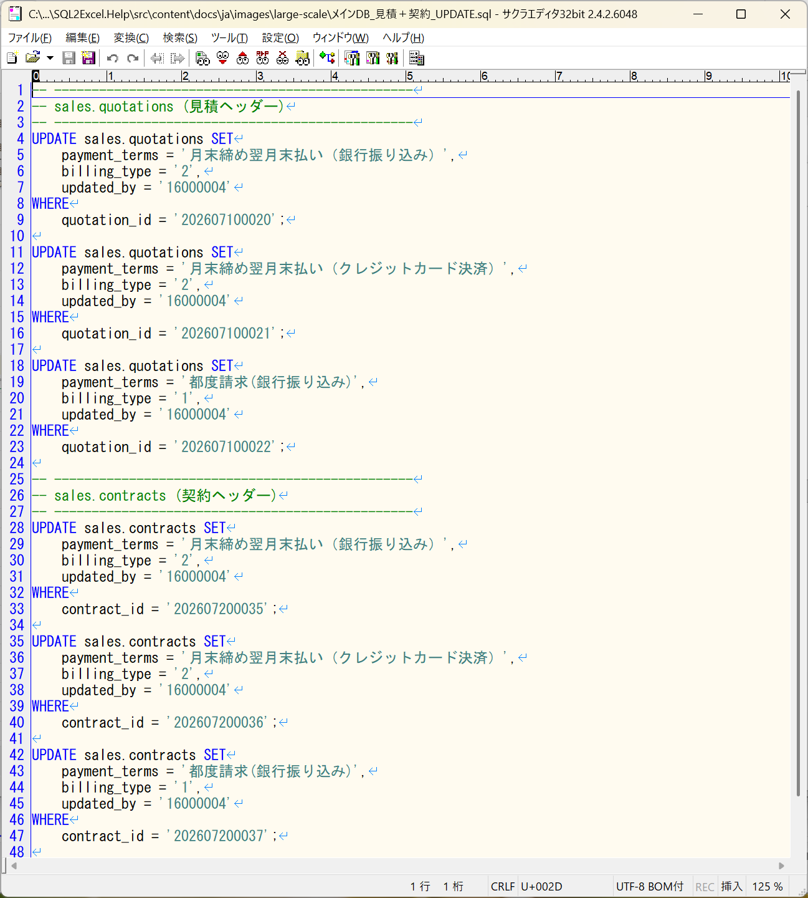

■ | LGS011_ConfirmSQLScript
 | [UPDATEの実行確認]
 |  | セキュリティを考慮してSQExcelは本番環境にアクセスさせないことをお勧めしています。
 |  | 本番環境へのデータ投入用または更新はSQLスクリプトをタスクスケジューラ等を用いて実行するのが一般的なやり方です。
 |  | ただし事前実行確認として、本番架橋と項目構成が一致している別のデータベース（システムテスト環境等）で事前にSQLスクリプトファイルを実行することをお勧めします。
 |  | ※下図はシステムテスト環境でSQLスクリプト実行後修正内容を確認しているところです。

MEDIUM_SCALE
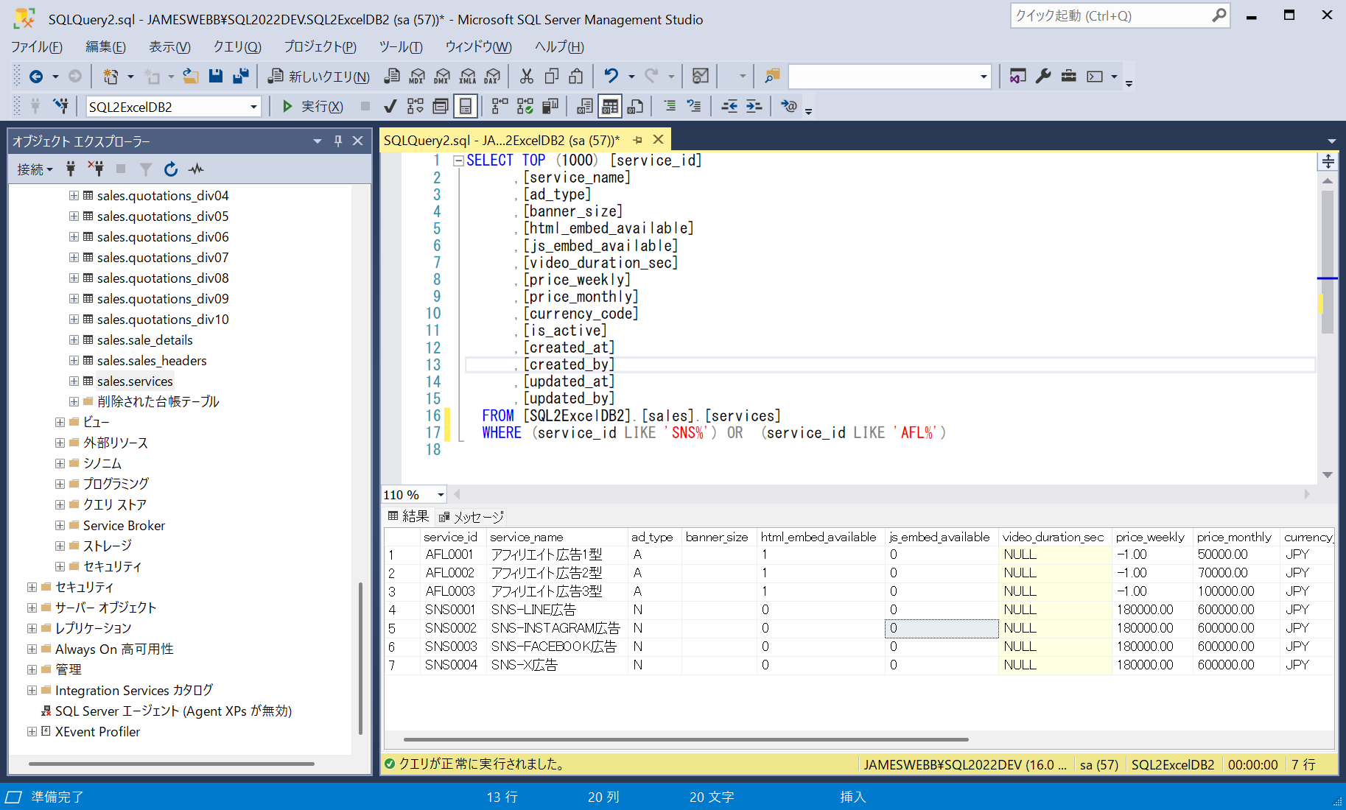
■ | MDS001_HomeForm
 | [2つのアプリDB＋4つの接続を有するプロジェクト]
 | 想定する開発現場におけるSQExcelプロジェクトのアプリDBと接続の構成状況です。

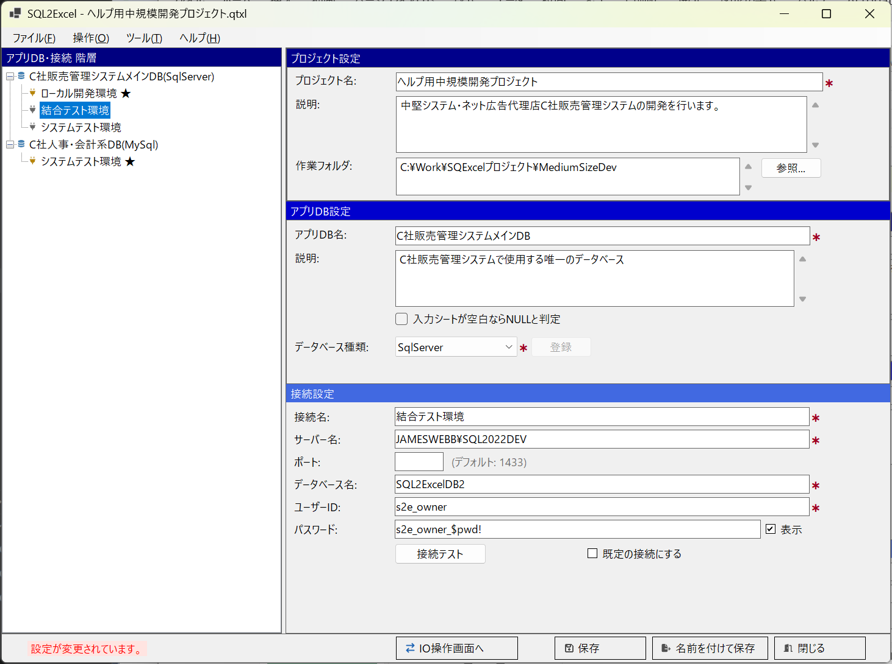

■ | MDS002_IOOperationFormMaster
 | [50個のテーブルの中からマスター類をテーブルグループ化]
 | 想定する規模のシステムではメインDB内に50個のテーブルが配置されています。このレベルでは入出力対象のテーブルを選ぶだけでも相応のコストがかかります。
 | SQExcelのテーブルグループで開発者が主に使用するテーブルを任意のテーブルグループに選択して保存しておくと作業効率が向上します。
 | ここでは開発に使用するマスターテーブルをテーブルグループに追加した状態を表示しています。
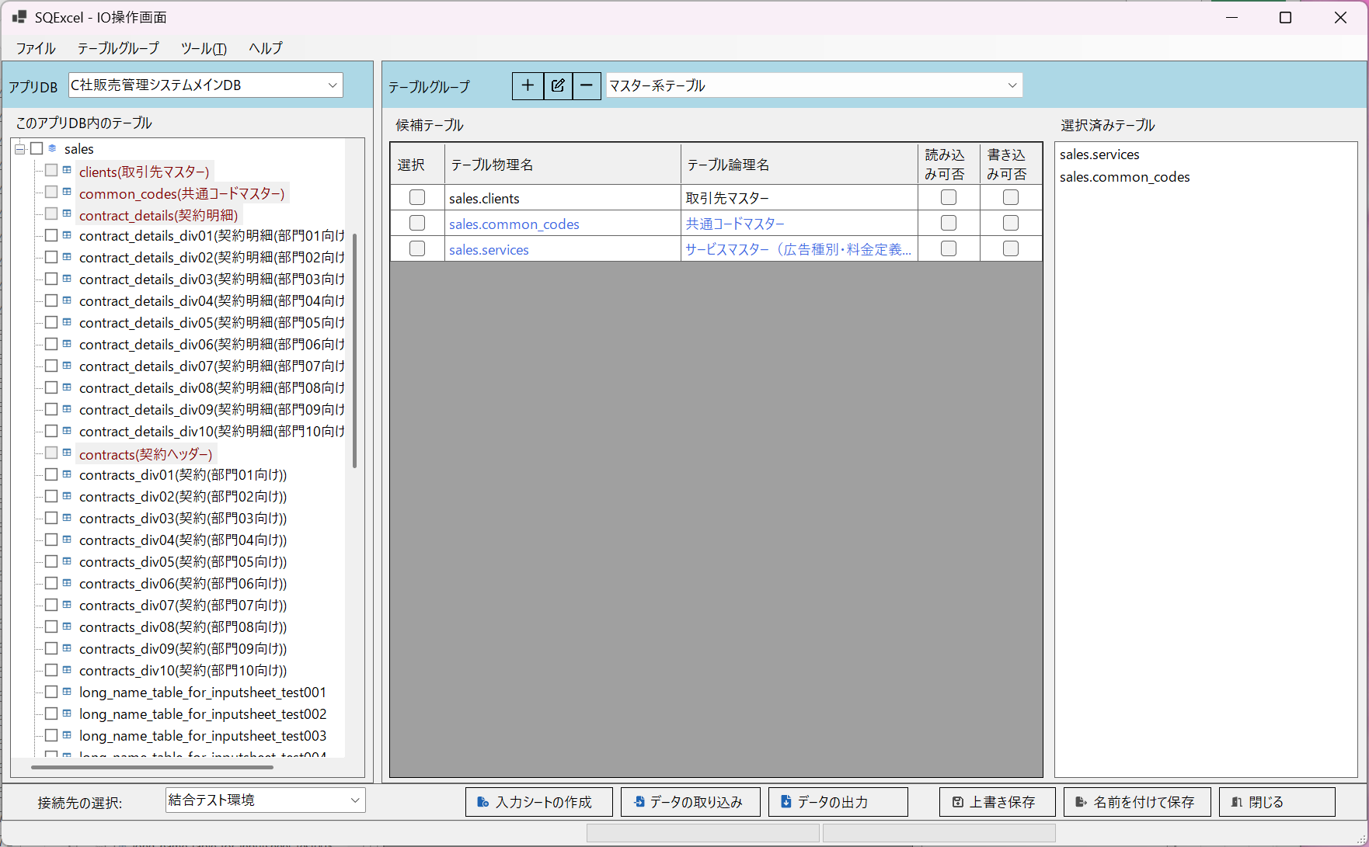

■ | MDS003_IOOperationFormTransaction
 | [50個のテーブルの中から使用するトランザクションテーブルをテーブルグループ化]
 | マスター類と同様にテストで使用するトランザクションテーブルもデータ入出力用にテーブルグループを作成しておきます。

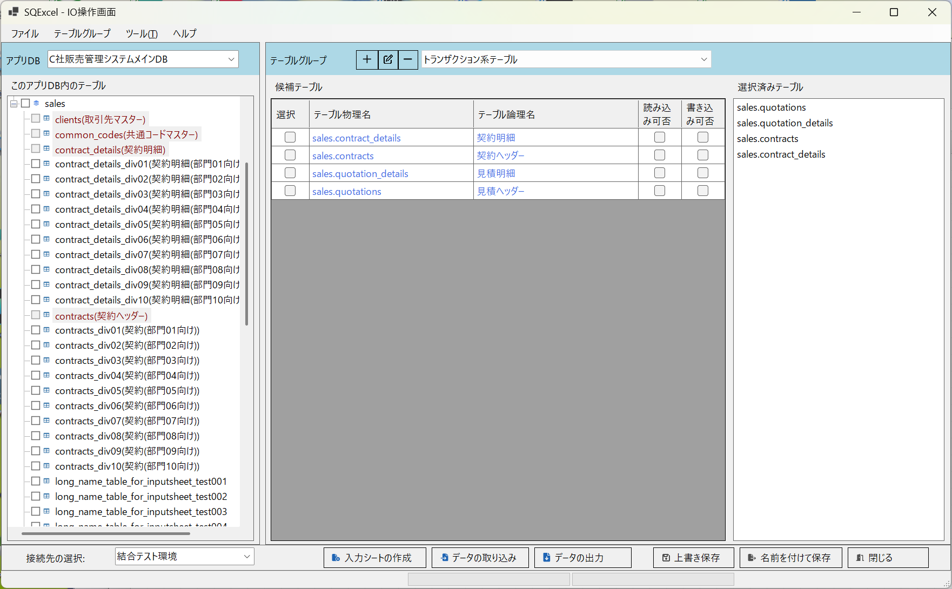

■ | MDS004_ServicesOnTestEnv
 | [結合テスト環境のサービスマスターのテーブル定義。世代が１つ古い。]
 | 開発環境とテスト環境でテーブル定義が異なっている場合の例を上げましょう。
 | 大抵の開発現場ではテーブル定義はローカル開発環境＞各種テスト環境＞･･･＞本番環境＞の順に新しい定義に代わっていきます。
 | このケースでは結合テスト環境とシステムテスト環境のサービスマスターの項目定義が古い状態で、ローカル開発環境の項目定義が更新されている場合を例にとります。
 | 先ずはテスト環境のサービスマスターの定義をお見せします。
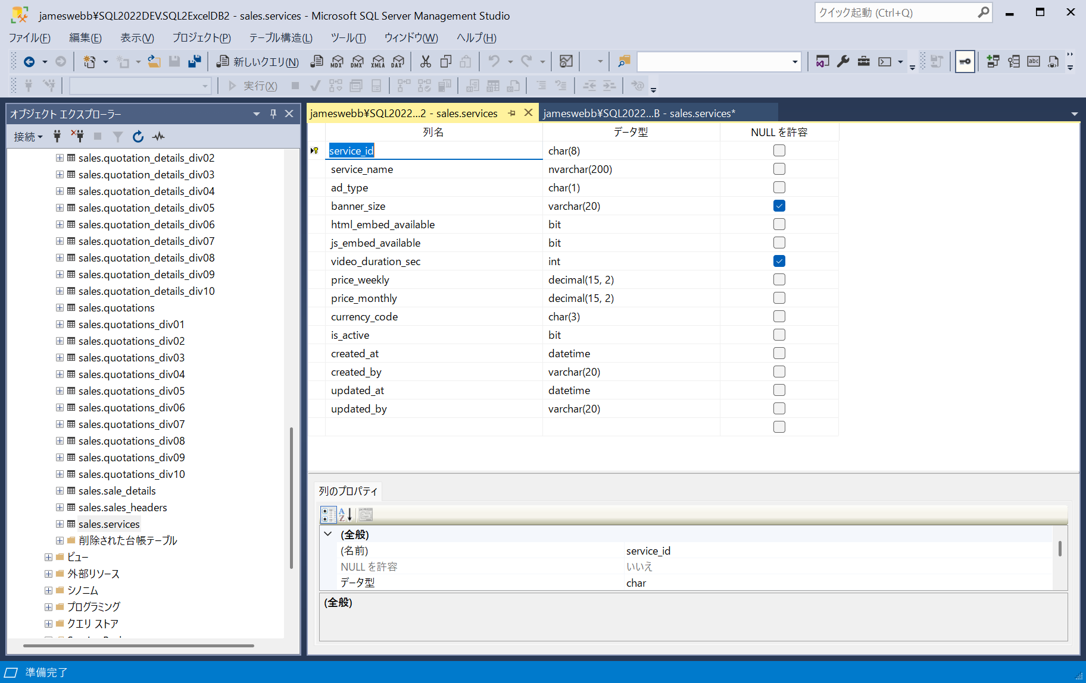

■ | MDS005_ServicesOnDevEnv
 | [ローカル開発環境のサービスマスターのテーブル定義。世代が１つ新しい]
 | 一方ローカル開発環境のサービスマスターにはstart_date(適用開始日時)とend_date(適用終了日時)の2項目が追加されています。
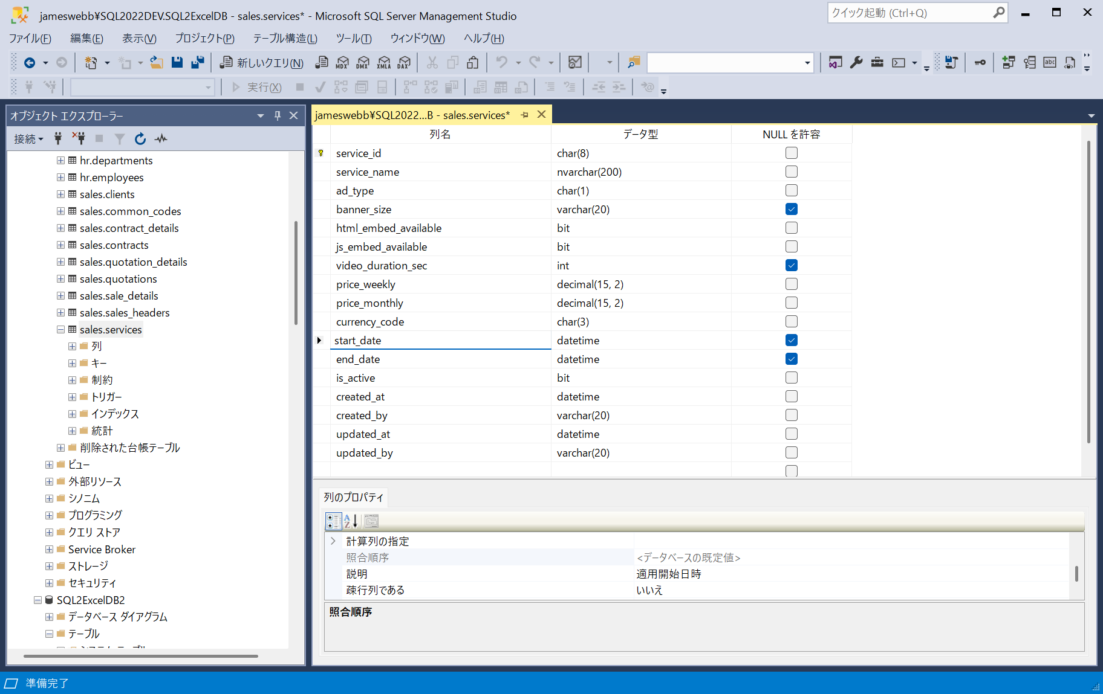

■ | MDS006_ServicesOnDevEnv
 | [ローカル開発環境のサービスマスターの入力シート]
 | ローカル開発環境に接続して作成したサービスマスターの入力シートにもstart_date(適用開始日時)とend_date(適用終了日時)の2項目が追加されています。

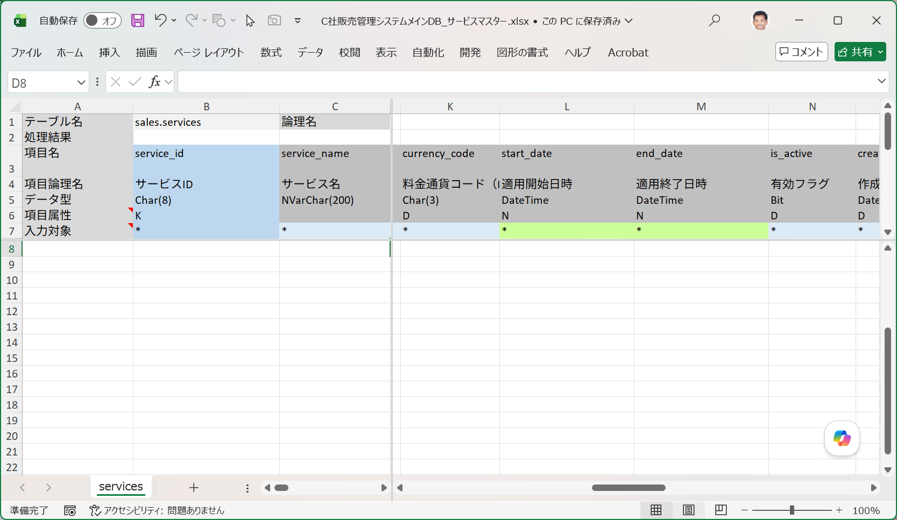

■ | MDS007_CommonCodesNewData
 | [共通コードマスターに2つの区分値データを追加]
 | それではまず共通コードマスターに２つの区分値データを追加してみましょう。（このテーブルの項目はローカル開発環境と結合テスト環境とは同一です。）
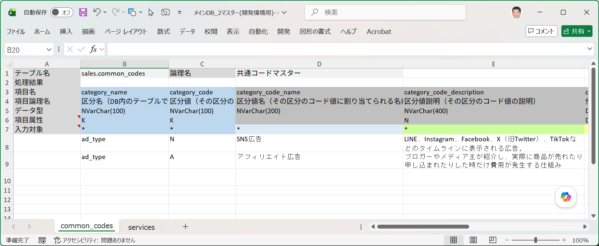

■ | MDS008_ServicesNewDataOnDevEnv
 | [サービスマスターに共通コードマスターに追加された2つの区分値を使用した7つのデータを追加]
 | 続いてサービスマスターに共通コードマスターに追加された2つの区分値を使用した7つのデータを追加します。
 | このテーブルの項目はローカル開発環境ではstart_date(適用開始日時)とend_date(適用終了日時)が追加されていますが、結合テスト環境にはまだ追加されていません。
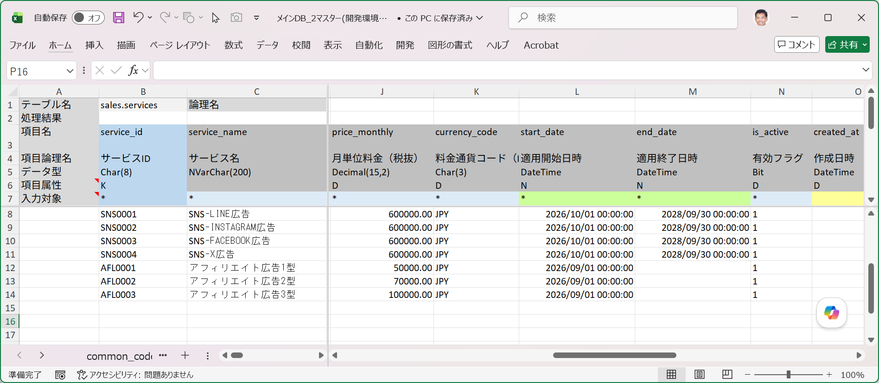

■ | MDS009_ImportAdditionalDataOnDevEnv
 | [開発環境で共通コードマスターとサービスマスターをデータ取り込み]
 | それではローカル開発環境で、データ追加用の入力シートを指定して実行するSQL=Insertにてデータ取り込みを実行します。

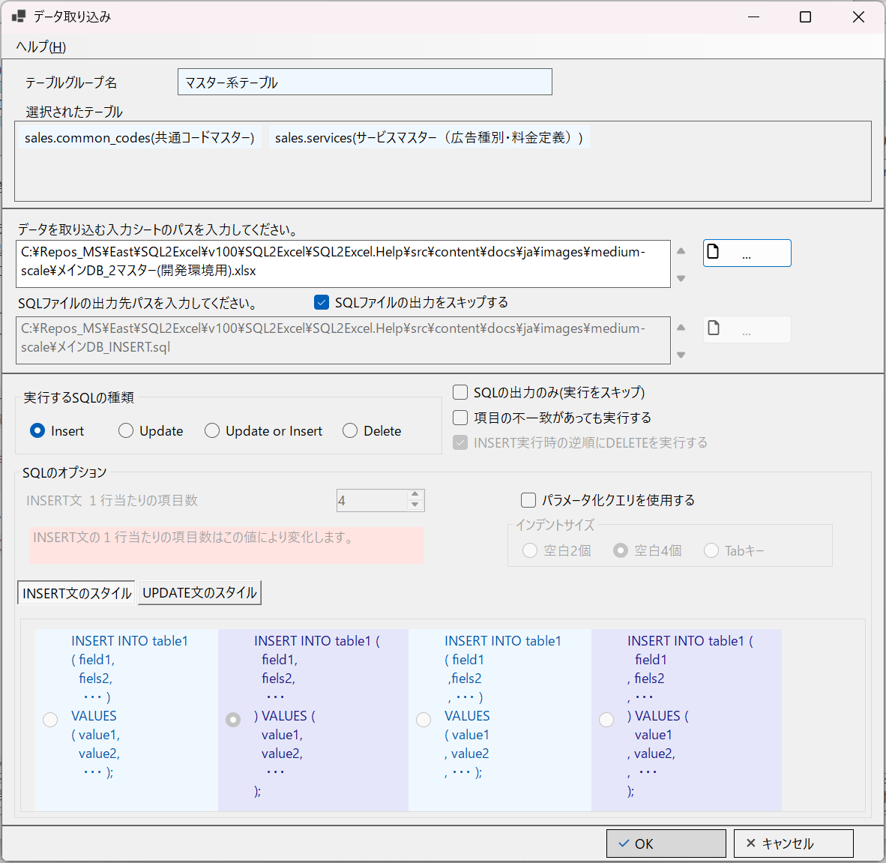

■ | MDS010_ImportAdditionalDataSuccessOnDevEnv
 | [開発環境で共通コードマスターとサービスマスターをデータ取り込みが成功する]
 | 開発環境用の入力シートはサービスマスターの追加項目(適用開始日時と適用終了日時)に対応しているのでデータ取り込みは2テーブルとも成功します。

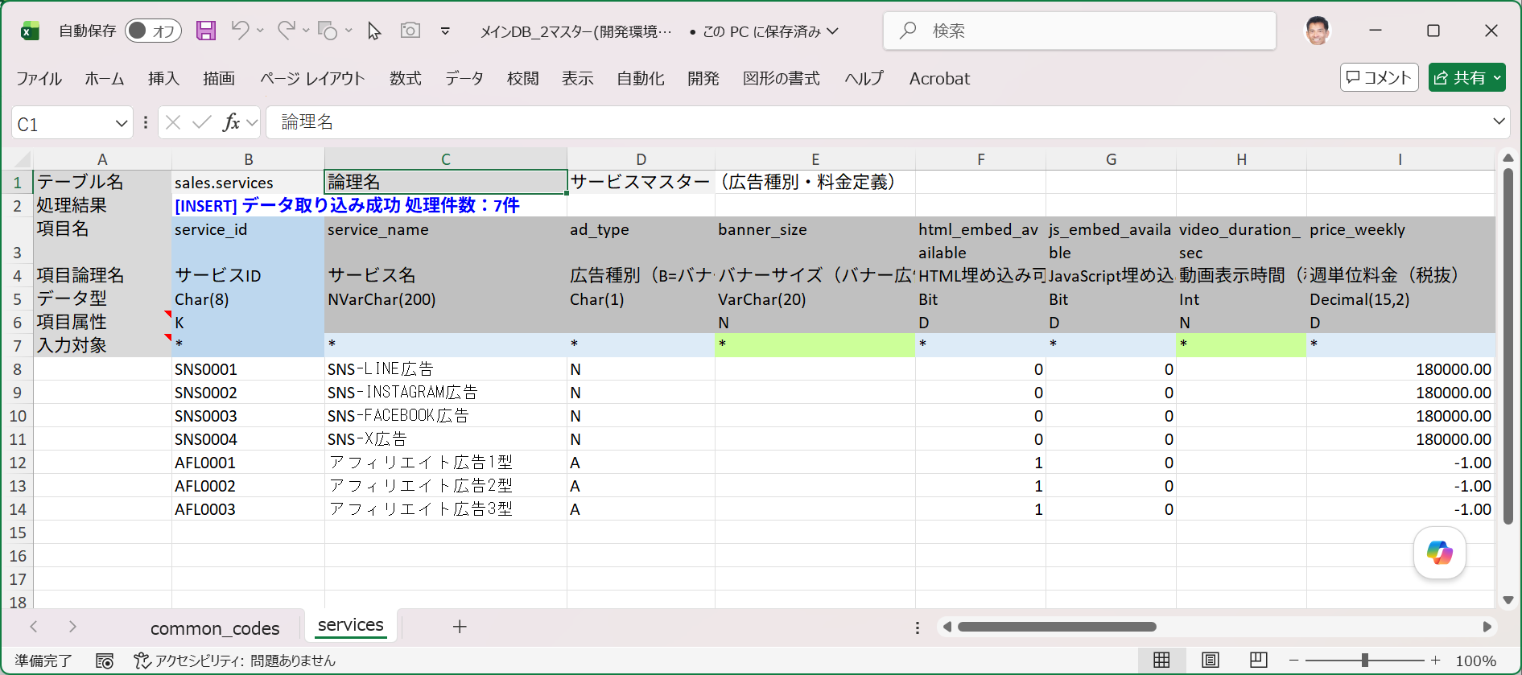
common_codesの2件のデータ取り込みも成功しています。

■ | MDS011_ImportAdditionalDataOnTestEnv
 | [開発環境用の入力シートで結合環境でのデータ取り込みを行う]
 | ここで接続先に結合テスト環境を指定して同じ入力シートを使用してINSERTによるデータ取り込みを実行します。
 | ※結合テスト環境のサービスマスターはまだ項目の追加が行われておらず、start_date(適用開始日時)とend_date(適用終了日時)は存在しません。


■ | MDS012_ImportErrorMsgOnTestEnv
 | [データ取り込み時に項目不一致の発生による処理エラーメッセージ]
 | 取り込みを実行すると処理終了時に、項目不一致(この場合存在しない項目の指定）が発生したことを伝えるダイアログメッセージが表示されます。
 | ワークブック内には2つの入力シートが含まれていましたが、エラーが発生した入力シートのテーブル名が明示されています。
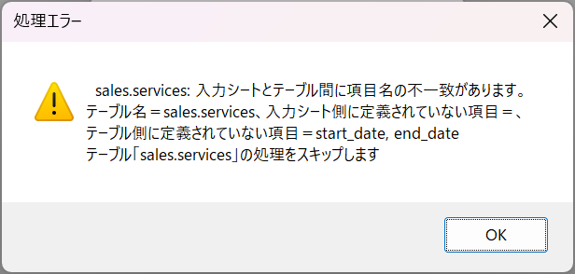

■ | MDS012_ImportErrorMsgOnTestEnv
 | [データ取り込み時に項目不一致の発生による処理エラーメッセージ]
 | 取り込みを実行すると処理終了時に、項目不一致(この場合存在しない項目の指定）が発生したことを伝えるダイアログメッセージが表示されます。

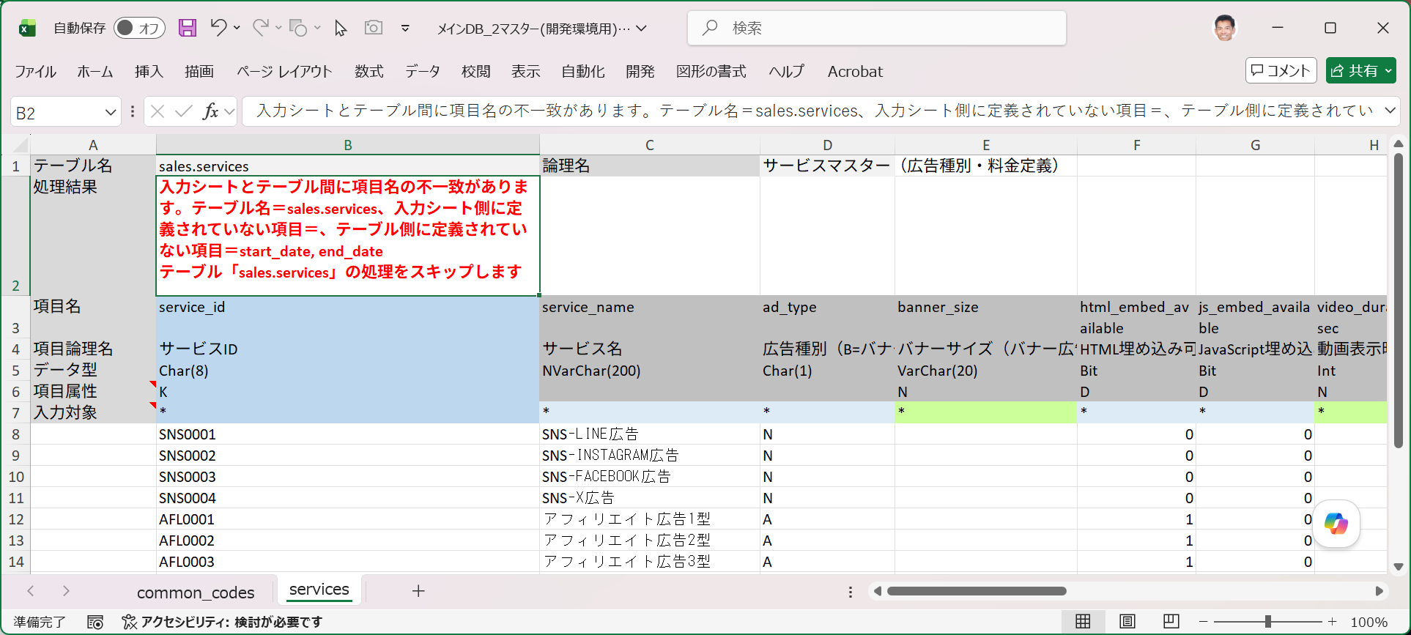
common_codesの2件のデータ取り込みは成功しています。

■ | MDS013_ImportValidServicesOnTestEnv
 | [結合テスト用の入力シートを別途用意]
 | このような場合はどうすればよいでしょうか？開発現場の作業ポリシー、または開発の進捗状況により対応策は様々です。
 | 追加した項目はそのサービスの適用期間を明示するものなので、結合テスト環境のシステムにはサービスマスターを参照する際に適用期間をチェックする機能がまだ実装されていないのでしょう。
 | その場合、サービスマスターの適用期間を参照する機能が結合テスト環境に実装されるまで、このデータ追加を保留するのも一つの方法です。
 | でもここではこのサービスマスターを使用する側のプログラムが新規に追加された共通コードマスターデータに対応するかをテストするために、このデータを結合テスト環境に投入することにします。
 | これを実行するには入力シートからstart_date(適用終了日時)とend_date(適用終了日時)の2項目を外します。

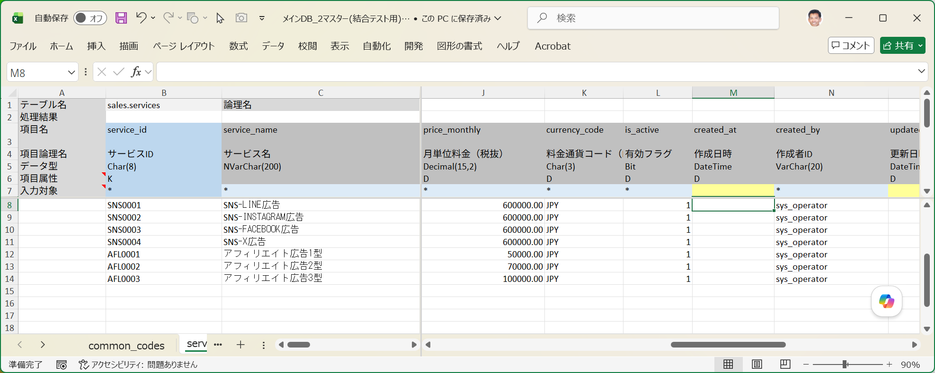
この入力シートではstart_date(適用終了日時)とend_date(適用終了日時)の2項目を外します。

■ | MDS014_ResultOfImportOnTestEnv
 | [結合テストへのデータ取り込み成功結果の確認]
 | 入力シートのservices(サービスマスター)のテーブル項目が結合テスト環境の項目と一致したのでデータ取り込みは成功します。
 | SSMS（SQL Server Management Studio）で結合テスト環境のデータベースに接続して結果を確認します。
 | データ取り込みを実行したデータ7件がservices(サービスマスター)に投入されていることが確認できます。

